申込書
※「ゆうちょ口座」、郵便局(窓口・ATMにて払込取扱票)で現金を振込む場合
【振替口座No.】00800-6-137332 【加入者名】春日井市卓球連盟
記号 番号
・払込取り扱票の通信欄には大会名、団体名、加盟人数を書いて下さい。
・「ゆうちょ口座」を所有している場合はATM,ネットバンキングが利用できます。
振込名義人を
団体名/氏名/加盟人数 (ｶｽｶﾞｲｸﾗﾌﾞ/ｶｽｶﾞｲﾀﾛｳ/8ﾆﾝ)の様にして下さい。
※ゆうちょ以外の金融機関(銀行など)から振り込む場合
・ATM,ネットバンキングが利用できます。
【振込先】 ゆうちょ銀行 【金融機関コード】 9900
【店名】〇八九(ゼロハチキュウ)店 【店番】 089
【預金種目】 当座 【口座番号】 0137332
振込名義人を
団体名/氏名/加盟人数 (ｶｽｶﾞｲｸﾗﾌﾞ/ｶｽｶﾞｲﾀﾛｳ/8ﾆﾝ)の様にして下さい。
 |  | 第36回 | 春日井オープン卓球卓球大会 出場申込書 |  |  |  |  |  |  |  | 2024-03-03 | 2023 | 35 | 45354 |  |  | 2021年３月吉日
 |  |  |  |  | 提出日 | 年 月 日
*団 体 名
*代 表 者 名 |  |  |  |  | ※携帯電話 |  |  |  |  |  |  |  |  |  |  | 4
代 表 者 住 所 |  | 〒 |  |  | 固定電話
 |  |  |  |  | E-mail
＊ 入金方法 |  |  |  |  |  | ※申込書はできるだけメールでお願いします。
参加人数 |  |  | 人 参加費 |  | 円 | kasugai_table_tennis@yahoo.co.jp |  |  | 1 | 中学１・２年 |  |  |  | 人 | 4
種目 | Ａ:男子一般の部(44歳以下) /B:男子ｼﾆｱの部(45歳以上) /C:男子ﾍﾞﾃﾗﾝの部(60歳以上) /D:男子ﾊｲﾍﾞﾃﾗﾝの部(70歳以上) Ｅ:女子一般の部(44歳以下) /F:女子ｼﾆｱの部(45歳以上) /G:女子ﾍﾞﾃﾗﾝの部(60歳以上) /H:女子ﾊｲﾍﾞﾃﾗﾝの部(70歳以上)
 | ＊実力順に記入してください。 *難しい読み、間違えやすい名前には必ずふりがなを付けてください。
 | ＊年齢は2025年4月1日時点の年齢を記入してください。但し年齢以下の部への出場は認めます。 |  |  |  |  |  |  |  |  | （受付開始）午前８時15分 （開会式）午前9時00分
 | *姓 | *名 | *姓 かな | *名 かな | *年齢 | *種 目 | *所属チーム名 | 備考
※マクロを有効にし
「保存」ボタンをクリックすると、ファイル名が
春日井オープン+団体名+申込書.xls (推奨）
となります。
※マクロを有効にする方法
左上に表示されている「セキュリティーの警告」で「オプション」をクリック。
「このコンテンツを有効にする」を選択
「OK」をクリック
※マクロを有効にしないと「保存」ボタンは有効にはなりません。
その際はエクセルの通常の「上書き保存」して下さい。
団体名がわかるファイル名にして下さい。
1
2
3
4
5
6
※ *がついた項目は必須項目です。必ず入力してください。
※クラスの入力方法
セルに直接入力はできません。
入力するセルを選択①し、
▼をクリック②すると、リストが
表示されます。
該当するクラスをクリック③
で入力できます。
この方法で入力したクラス名は
コピー&ペーストできます。
7
8
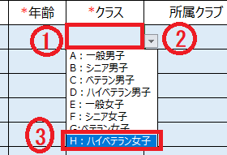
9
10
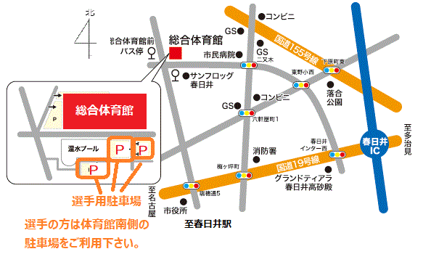

※ 姓、名の欄に入力すると、ふりがなが自動に入力されます。
ふりがなを訂正するときは セルに上書きして訂正してください。
車でお越しの選手の方は 体育館南の駐車場に
駐車して下さい。

 |  |  |  |  | ◎
 | ゆうちょ銀行間での振替
 | 【加入者名】春日井市卓球連盟 【口座番号】00800-6-137332
 | ゆうちょ銀行以外からの振込
 | 【店名】〇八九(ゼロハチキュウ) 【店番】089 【預金種目】 当座 【口座番号】0137332

